Essai avec V1
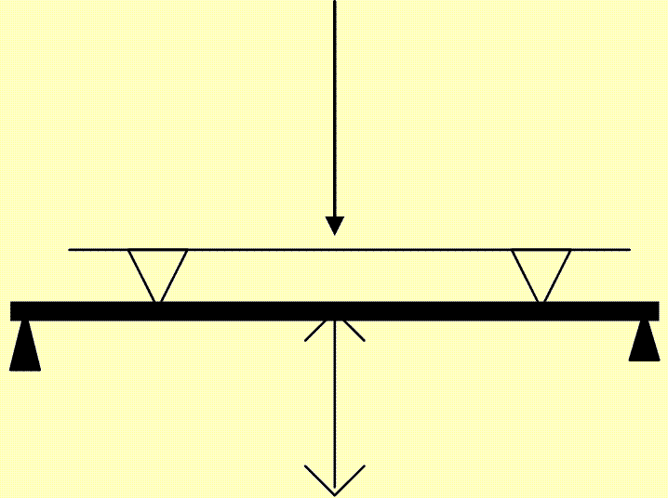
Date de l'essai :
Heure de l'essai :
Force (N) : | 100.0
Déplacement (mm) : | 0.00

 |  | Force maxi (N) : | 0

 |  | Déplacement maxi (mm) : | 0.00

